关系图
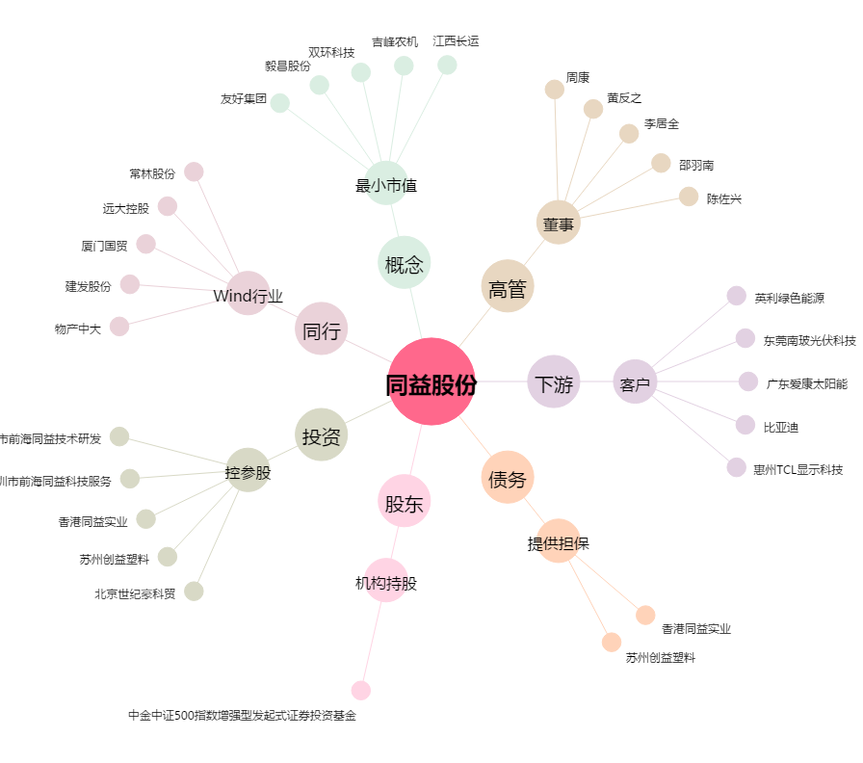
同益股份[300538.SZ] - 关系概览图

